DATOS GENERALES
NOMBRE DEL ENTE PUBLICO: | SISTEMA MUNICIPAL DE AGUA POTABLE Y ALCANTARILLADO DE SALVATIERRA

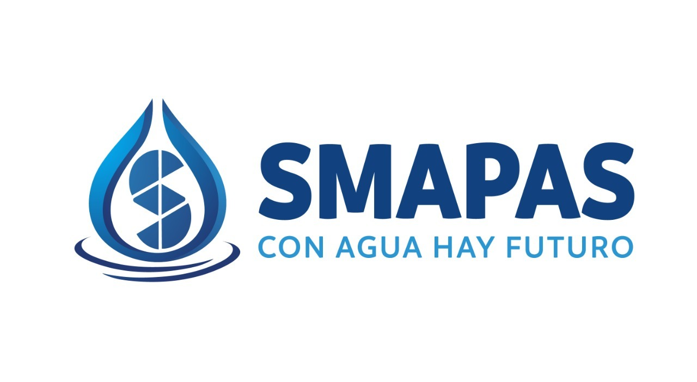
ENTIDAD FEDERATIVA: | GUANAJUATO

MUNICIPIO: | SALVATIERRA

AÑO DEL INFORME: | 2022

PERIODO DEL INFORME: | 4TO. TRIMESTRE

